Worksheet
Изображение* | ID | Код | Артикул* | Название товара* | Цена, руб.* | Основной | Удаленный | В пути | 0 | Ваш заказ
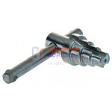 | 822467 | VLC-1313001 | AKEY0407 | Ключ для разъемных соединений "американка" (VALTEC, RBM) 1/2-1 1/4 | 418.00 руб. | >10 | >100 | 0 | шт |  | 0
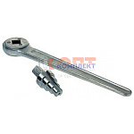 | 822468 | VLC-1313002 | AKEY0407R | Ключ для разъемных соединений "американка" с трещеткой (VALTEC, RBM) 1/2-1 1/4 | 1 167.00 руб. | 6 | >50 | 0 | шт |  | 0
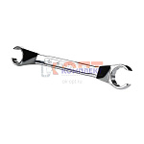 | 822469 | VLC-1313003 | VT.AC670.0.2427 | Ключ для соединителей евроконус 24/27 | 806.00 руб. | 4 | >100 | 0 | шт |  | 0
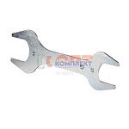 | 822470 | VLC-1313004 | VT.AC671.0.0607 | Ключ для сдвоенного ниппеля (1-1 1/4) | 1 176.00 руб. | 0 | >25 | 0 | шт |  | 0

